Sheet1
 | 2016 | 2017 | 2018 | 2019 | 2020
本部学硕 | 48 | 12 | 34 | 16 | 14
本部专硕 | 33 | 68 | 48 | 71 | 73
深圳学硕 | 22 | 9 | 16 | 18 | 4
深圳专硕 | 15 | 11 | 18 | 20 | 49
威海 | 5 | 8 | 9 | 10 | 10
复试线 | 310 | 345 | 320 | 330 | 325

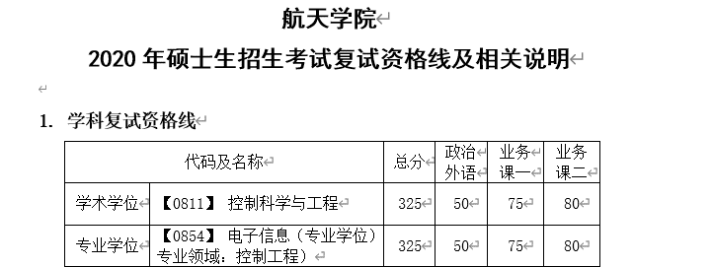
 |  |  | 2019单科分数线

